Presentación
MINISTERIO DE OBRAS PÚBLICAS Y COMUNICACIONES
Dirección de Planificación y Desarrollo
Informe Estadístico
Período: Octubre-Diciembre 2022
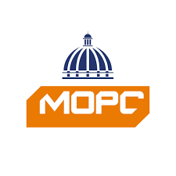

 | __________________________________________ | _______________________________
 | Lic. Jose Made Aquino | Sello
 | Director

Infraestructura Víal-Ok
MINISTERIO DE OBRAS PÚBLICAS Y COMUNICACIONES
Dirección de Infraestructura Vial
Informe Estadístico
Período: Octubre-Diciembre 2022
Infraestructura Vial | Tipología | Terminados (kms) | En Ejecución (kms)
 | Calles y/o Avenidas | 35.18 | 135.47
 | Carreteras | 112.24 | 687.45
 | Caminos Vecinales | 42.58 | 108.87
 | Puentes | 2.54 | 1.86
 | Accesos Escuelas | 2.30 | 1.80
 | Señalización | 511.25 | 125.49

